Лист1
Наименование | ФОТО | Тираж 1 (шт) | Тираж 2 (шт) | Цена ед. продукции без НДС, тираж 1 | Итого стоимость без НДС, тираж 1 | Цена ед. продукции без НДС, тираж 2 | Итого стоимость без НДС, тираж 2 | сроки производства 200шт
Кондимент - размер изделия 190х110х110 мм., материал - дерево Бук. Нанесение логотипа - лазерная гравировка. | 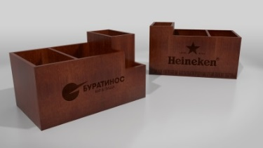 | 200 | 300 |  | 0.00 ₽ |  | 0.00 ₽
Табличка Reserved - размер изделия 200х35х80 мм., материал - дерево Бук. Нанесение логотипа - лазерная гравировка. | 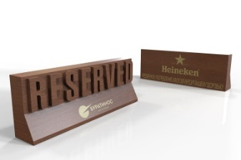 | 200 | 300 |  | 0.00 ₽ |  | 0.00 ₽
Зарядное устройство для мобильных устройств. Корпус. Габаритные размеры 200х93х140 мм. материал корпуса - Фанера. Светопропускающая вставка из пластика 2 мм с накаткой пленки (ORACAL 8300). Логотип на верхней и двух боковых поверхностях. Подсветка. Светопропускающие элементы корпуса подсвечены изнутри. Режим работы подсветки - постоянный при наличии сетевого питания устройства. Источник света не должен нагреваться в процессе работы до температуры выше 50 гр.С. Зарядное устройство. Универсальное зарядное устройство на 8 портов (4 шнура для айфона и 4шнура для андройда). Вход 100~240VAC 50/60Hz. Выход 5V. Выходной ток 5A общий, максимум по 2.4A на каждый порт. | 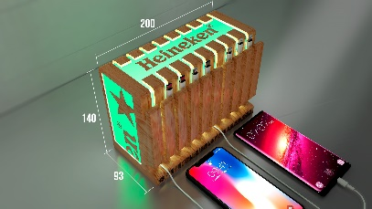 | 5 | 10 |  | 0.00 ₽ |  | 0.00 ₽
Доставка (1тиражв в одну точку в Москве), (2тиража в одну точку во Владивосток) |  | 1 | 1 |  | 0.00 ₽ |  | 0.00 ₽
 |  |  |  | Итого стоимость: | 0.00 | Итого стоимость: | 0.00

